Hoja1
 |  |  |  |  | TABLA DE FRECUENCIA
ID | PAIS | ESTADO SOCIOECONOMICO | APPS DESCARGADAS | TIEMPO EN CELULAR (HORAS) | LIMITE INFERIOR | LIMITE SUPERIOR | PUNTO MEDIO (MARCA DE CLASE) | FRECUENCIA ABSOLUTA | FRECUENCIA RELATIVA | FRECUENCIA ACUMULADA | FRECUENCIA RELATIVA ACUMULADA
1 | México| | Medio | 75 | 4.5 | 30 | 45 | 38 | 7 | 14.00% | 7 | 14.00%
2 | Colombia | Bajo | 30 | 2.8 | 45 | 60 | 52 | 6 | 12.00% | 13 | 26.00%
3 | Argentina | Alto | 120 | 7.1 | 60 | 75 | 67 | 10 | 20.00% | 23 | 46.00%
4 | México | Medio | 60 | 5 | 75 | 90 | 82 | 9 | 18.00% | 32 | 64.00%
5 | Chile | Medio | 85 | 6.3 | 90 | 105 | 97.1 | 8 | 16.00% | 40 | 80.00%
6 | Perú | Bajo | 45 | 3.2 | 105 | 120 | 112 | 5 | 10.00% | 45 | 90.00%
7 | México | Medio | 90 | 5.8 | 120 | 135 | 127 | 5 | 10.0% | 50 | 100.00%
8 | Colombia | Medio | 70 | 4.1 |  |  |  | 50 | 100.00%
9 | Argentina | Medio | 100 | 6.5
10 | México | Bajo | 50 | 3.9
11 | Chile | Alto | 110 | 7.8 |  | DATO MINIMO | 30 |  | NUMERO DE OBSERVACIONES | 50
12 | Perú | Medio | 65 | 4.9 |  | DATO MAXIMO | 132
13 | México | Medio | 80 | 5.3 |  | RANGO | 102
14 | Colombia | Bajo | 35 | 2.5 |  | NUMERO DE CLASE | 7 | ARBITRARIAMENTE
15 | Argentina | Medio | 95 | 6 |  | AMPLITUD DE CLASE | 14.6 | 15
16 | México | Medio | 70 | 4.8
17 | Chile | Bajo | 40 | 3
18 | Perú | Alto | 130 | 8.5
19 | México | Medio | 105 | 6.7
20 | Colombia | Medio | 80 | 5.5 |  | GRAFICAS |  |  |  |  | GRAFICAS | GRAFICAS
21 | México | Medio | 72 | 4.6
22 | Colombia | Bajo | 33 | 2.9
HISTOGRAMA
Datos utilizados para la construcción de la gráfica
Intervalos de clase (Límites Inferiores y Superiores).
Frecuencia Absoluta (fi).
Objetivo de la gráfica
El histograma tiene como propósito representar la distribución de las aplicaciones descargadas por los usuarios mediante barras. Permite identificar los intervalos donde se concentra la mayor cantidad de observaciones y visualizar el comportamiento general de los datos.
POLIGONO
Datos utilizados para la construcción de la gráfica
Marca de Clase (Punto Medio).
Frecuencia Absoluta (fi).
Objetivo de la gráfica
El polígono de frecuencias permite visualizar la tendencia de la distribución de los datos mediante una línea que une las frecuencias de cada intervalo. Facilita la identificación de los puntos de mayor y menor concentración de observaciones.
23 | Argentina | Alto | 125 | 7.3
24 | México | Medio | 63 | 5.1
25 | Chile | Medio | 88 | 6.4
26 | Perú | Bajo | 48 | 3.3
27 | México | Medio | 92 | 5.9
28 | Colombia | Medio | 73 | 4.2
29 | Argentina | Medio | 103 | 6.6
30 | México | Bajo | 52 | 4
31 | Chile | Alto | 112 | 7.9
32 | Perú | Medio | 68 | 5
33 | México | Medio | 82 | 5.4
34 | Colombia | Bajo | 38 | 2.6
35 | Argentina | Medio | 98 | 6.1
Polígono de Frecuencias de Apps Descargadas
36 | México | Medio | 71 | 4.7
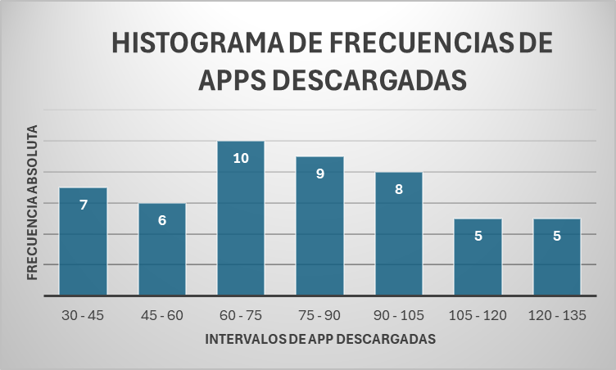
GRAFICO 2
Interpretación del Polígono de Frecuencias
El polígono de frecuencias muestra el comportamiento y la tendencia de la distribución de las aplicaciones descargadas por los usuarios. La gráfica presenta un aumento progresivo de la frecuencia hasta alcanzar su punto máximo en la marca de clase 67, con una frecuencia absoluta de 10 usuarios, y posteriormente evidencia una disminución gradual. Esto indica que la mayor concentración de observaciones se encuentra en los valores intermedios de la distribución, mientras que las cantidades muy bajas o muy altas de aplicaciones descargadas presentan una menor frecuencia. En general, la distribución muestra que la mayoría de los usuarios registra niveles moderados de descargas.
37 | Chile | Bajo | 42 | 3.1
GRAFICO 1 HISTOGRAMA
El histograma muestra la distribución de las aplicaciones descargadas por los usuarios. Se observa que el intervalo comprendido entre 60 y 75 aplicaciones presenta la mayor frecuencia, con 10 observaciones, indicando que es el rango donde se concentra la mayor cantidad de usuarios. Asimismo, las frecuencias disminuyen gradualmente hacia los extremos, evidenciando una menor cantidad de usuarios con niveles muy bajos o muy altos de descargas.
38 | Perú | Alto | 132 | 8.6
39 | México | Medio | 107 | 6.8
40 | Colombia | Medio | 83 | 5.6
41 | México | Medio | 78 | 5
42 | Colombia | Bajo | 36 | 2.7
43 | Argentina | Alto | 128 | 7.5
44 | México | Medio | 65 | 5.2
45 | Chile | Medio | 90 | 6.5
46 | Perú | Bajo | 47 | 3.4
47 | México | Medio | 95 | 6
48 | Colombia | Medio | 75 | 4.3
49 | Argentina | Medio | 105 | 6.7
50 | México | Bajo | 55 | 4.1

OJIVA
Datos utilizados para la construcción de la gráfica
Marca de Clase (Punto Medio).
Frecuencia Acumulada (Fi).
Objetivo de la gráfica
La ojiva tiene como finalidad mostrar el comportamiento acumulado de las aplicaciones descargadas por los usuarios. Permite conocer cuántas observaciones se encuentran por debajo de un determinado valor y analizar la acumulación progresiva de los datos.

OJIVA O CURVA ACUMULADA DE APPS DESCARGADAS

GRAFICO 3
La ojiva muestra el comportamiento acumulado de las aplicaciones descargadas por los usuarios. Se observa un crecimiento continuo de la frecuencia acumulada hasta alcanzar las 50 observaciones, permitiendo identificar la cantidad de usuarios que se encuentra por debajo de determinados niveles de descarga.

